Sheet1
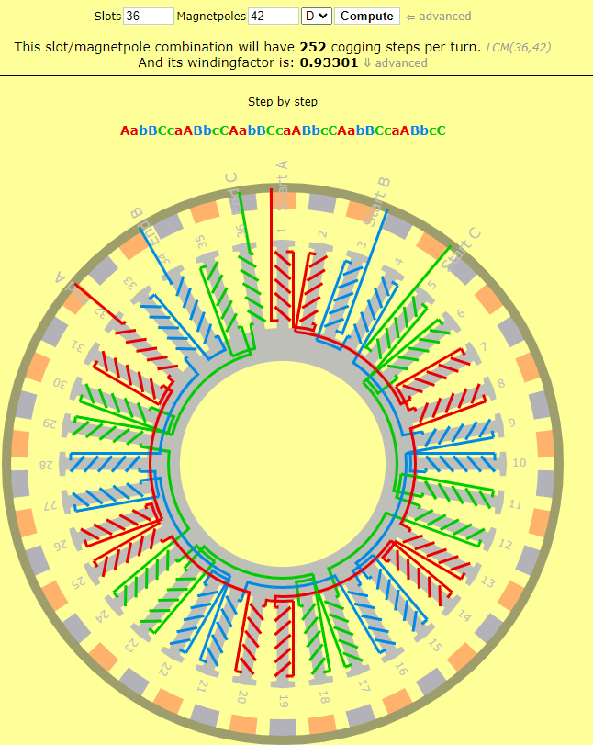
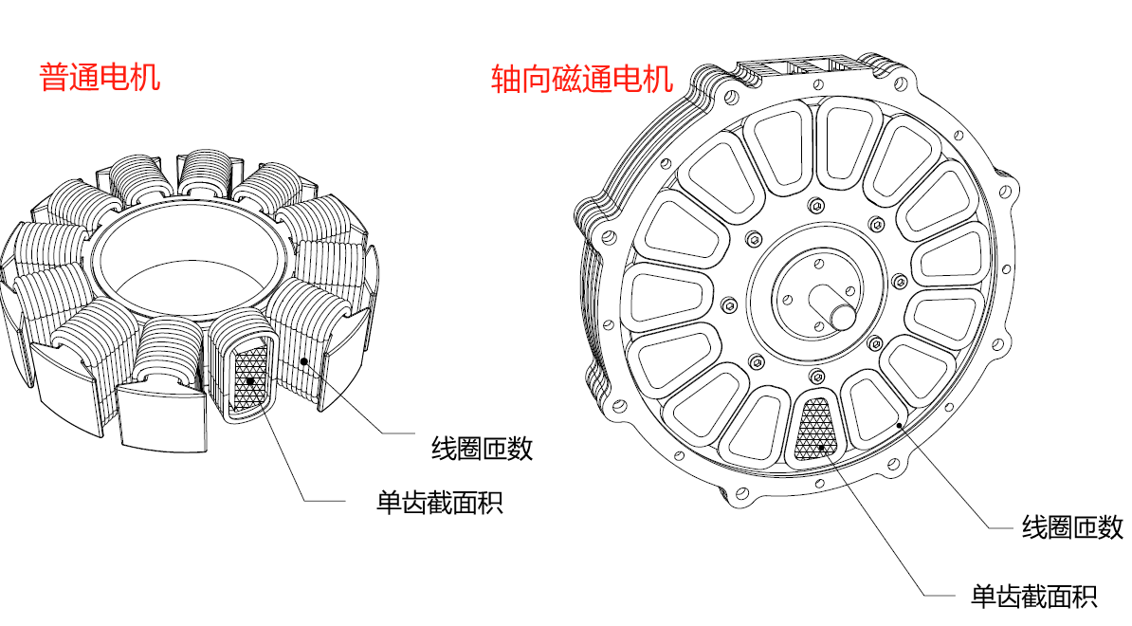
电机型号 | 铁芯直径 | 铁芯高度 | 铁芯单齿截面积 | 单齿线圈匝数 | 绕组接法 | 槽极数 | 实测KV值 | 电池最高电压 | 最大拉力下的最低电压 | 带桨叶最高转速 | 线-线电阻(mΩ) | AB线电感(uH) | AC线电感(uH) | BC线电感(uH) | 备注
XXX12030 | 120mm | 30mm | 99mm² | 6/6 | △形 | 36N42P | 42 | 58.8V | 48V | 3200 RPM | 36.58mΩ | 28.57uH | 22.11uH | 32.5uH | 1. 电感测量方式：用LCR电桥，设置频率为10KHz，电机定子跟转子用胶带固定住，分别测试电机线AB，AC，BC之间的电感。 2. 电阻需要用电阻测试仪测量。
 |  |  |  |  |  |  |  |  |  |  | 精密电阻测试仪 | LCR数字电桥，10KHz

